关系图
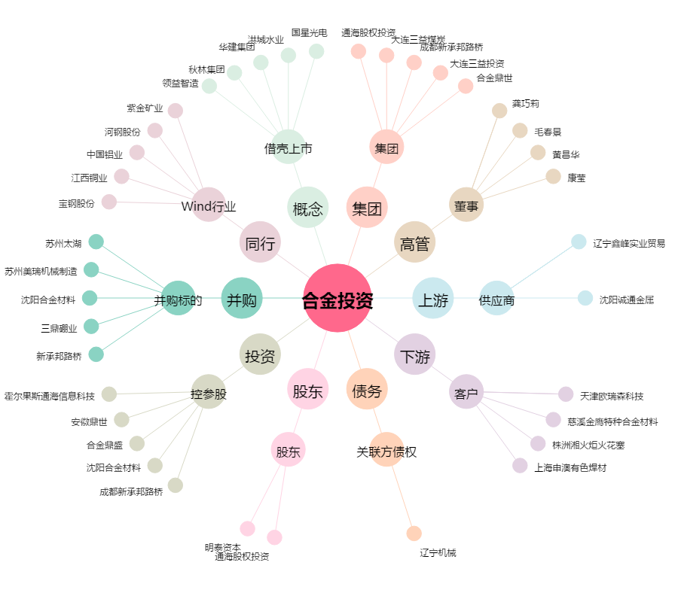
合金投资[000633.SZ] - 关系概览图

